HP
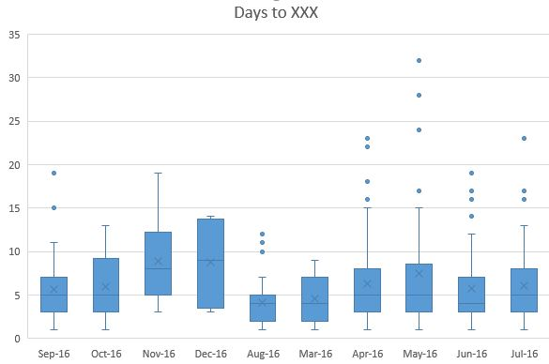
SKU name | Ideal sample | Current sample | Remaining sample
I1a | 7 | 4 | 3 | Vẽ box plot có trong chart excel nha anh
I2a | 7 | 4 | 3
Price of each SKU in HCM city
I3a | 7 | 4 | 3
I4a | 7 | 4 | 3
I4 | 7 | 4 | 3
I5 | 7 | 4 | 3
I6 | 7 | 4 | 3
I7 | 7 | 4 | 3
I8a | 7 | 4 | 3
Price
I9 | 7 | 4 | 3
I10 | 7 | 4 | 3
I11 | 7 | 4 | 3
I12 | 7 | 4 | 3
I13 | 7 | 4 | 3
I14 | 7 | 4 | 3
I15 | 7 | 4 | 3
E1 | 7 | 4 | 3
E2 | 7 | 4 | 3
E3 | 7 | 4 | 3
E4B | 7 | 4 | 3
E4M | 7 | 4 | 3
E5 | 7 | 4 | 3
E6 | 7 | 4 | 3
E7 | 7 | 4 | 3
E8 | 7 | 4 | 3
E9 | 7 | 4 | 3
E10 | 7 | 4 | 3
E11 | 7 | 4 | 3
W1 | 7 | 4 | 3
W3 | 7 | 4 | 3
W2 | 7 | 4 | 3
W4 | 7 | 4 | 3
T1 | 7 | 4 | 3
T3 | 7 | 4 | 3
I5e | 7 | 4 | 3
I6e | 7 | 4 | 3
E5e | 7 | 4 | 3
E12e | 7 | 4 | 3
E13e | 7 | 4 | 3

HN
SKU name | Ideal sample | Current sample | Remaining sample
I1a | 15 | 4 | 11 | Vẽ box plot có trong chart excel nha anh
I2a | 15 | 4 | 11
Price of each SKU in HCM city
I3a | 15 | 4 | 11
I4a | 15 | 4 | 11
I4 | 15 | 4 | 11
I5 | 15 | 4 | 11
I6 | 15 | 4 | 11
I7 | 15 | 4 | 11
I8a | 15 | 4 | 11
Price
I9 | 15 | 4 | 11
I10 | 15 | 4 | 11
I11 | 15 | 4 | 11
I12 | 15 | 4 | 11
I13 | 15 | 4 | 11
I14 | 15 | 4 | 11
I15 | 15 | 4 | 11
E1 | 15 | 4 | 11
E2 | 15 | 4 | 11
E3 | 15 | 4 | 11
E4B | 15 | 4 | 11
E4M | 15 | 4 | 11
E5 | 15 | 4 | 11
E6 | 15 | 4 | 11
E7 | 15 | 4 | 11
E8 | 15 | 4 | 11
E9 | 15 | 4 | 11
E10 | 15 | 4 | 11
E11 | 15 | 4 | 11
W1 | 15 | 4 | 11
W3 | 15 | 4 | 11
W2 | 15 | 4 | 11
W4 | 15 | 4 | 11
T1 | 15 | 4 | 11
T3 | 15 | 4 | 11
I5e | 15 | 4 | 11
I6e | 15 | 4 | 11
E5e | 15 | 4 | 11
E12e | 15 | 4 | 11
E13e

HCM template
SKU name | Ideal sample | Current sample | Remaining sample
I1 | 15 | 4 | 11 | Vẽ box plot có trong chart excel nha anh
I2 | 15 | 4 | 11
Price of each SKU in HCM city
I3 | 15 | 4 | 11
I4a | 15 | 4 | 11
I4 | 15 | 4 | 11
I5 | 15 | 4 | 11
I6 | 15 | 4 | 11
I7 | 15 | 4 | 11
I8 | 15 | 4 | 11
Price
I9 | 15 | 4 | 11
I10 | 15 | 4 | 11
I11 | 15 | 4 | 11
I12 | 15 | 4 | 11
I13 | 15 | 4 | 11
I14 | 15 | 4 | 11
I15 | 15 | 4 | 11
E1 | 15 | 4 | 11
E2 | 15 | 4 | 11
E3 | 15 | 4 | 11
E4B | 15 | 4 | 11
E4M | 15 | 4 | 11
E5 | 15 | 4 | 11
E6 | 15 | 4 | 11
E7 | 15 | 4 | 11
E8 | 15 | 4 | 11
E9 | 15 | 4 | 11
E10 | 15 | 4 | 11
E11 | 15 | 4 | 11
W1 | 15 | 4 | 11
W3 | 15 | 4 | 11
W2 | 15 | 4 | 11
T2 | 15 | 4 | 11
T3 | 15 | 4 | 11
I5e | 15 | 4 | 11
I6e | 15 | 4 | 11
E5e | 15 | 4 | 11
E12e | 15 | 4 | 11
E13e | 15 | 4 | 11

SKU price by city
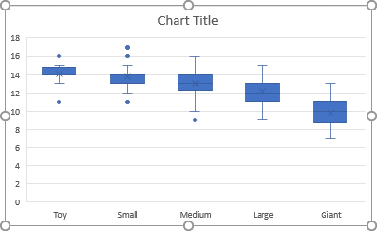
FILTER BY SKU
SKU price by city

Price

